Прайс
Москва: тел.: +7(495) 505-54-49, тел.: +7(915) 318-72-25 (Кристина) тел.: +7(961) 206-14-57 Skype: karavanmoscow Оптовый склад г. Москва: ул. Дмитровское шоссе 157 БЦ "Гефест" стр. 5 Сочи: тел.: +7(918) 600 93 98 (Основной склад) тел.: +7(918) 400 81 03 (Карина) Skype: karavanmarket Основной оптовый склад: г. Адлер, ул. Просвещения 118 б, рядом с Ж/Д Вокзалом Оптовый магазин: г.Сочи, Краснодарское кольцо, рынок Авангард Розничный магазин: г. Адлер, ул. Ленина 10, ТК "Славутич" Геленджик: тел.: +7(918) 353 21 20 Оптовый склад г. Геленджик, ул.Тельмана, 146 (территория "Стройторг") По всем вопросам обращаться на электронный адрес karavanmarket@mail.ru |  |  | ПРАЙС-ЛИСТ на 04.05.2018 |  |  | Для того чтобы сделать заказ: Необходимо в поле "Количество к заказу" на против нужного товара, ввести необходимое количество товара. Сумма заказа рассчитывается автоматически, и выводится в поле "Сумма заказа" на желтом фоне. Затем отправить файл на адрес karavanmarket@mail.ru

 |  |  |  |  | Сумма заказа: | 0

Фото | Артикул | Наименование товаров | Страна | Цена | Количество к заказу
 |  | Пепельницы
 |  | Керамические пепельницы
 | BK | BK Пепельница керамическая Описание: | b68e3c73-d8ba-11e2-8f89-001d7d0a9e2f | 200 | 0
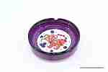 | NPL122 | NPL122 Пепельница керамическая Описание: | b68e3c73-d8ba-11e2-8f89-001d7d0a9e2f | 145 | 0
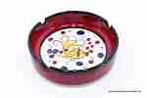 | NPL133 | NPL133 Пепельница керамическая Описание: | b68e3c73-d8ba-11e2-8f89-001d7d0a9e2f | 180 | 0
 | KK | KK пепельница с крышкой .(Турция) Описание: | b68e3c73-d8ba-11e2-8f89-001d7d0a9e2f | 245 | 0
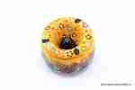 | PEP2 | PEP2 Пепельница керамическая Описание: | b68e3c73-d8ba-11e2-8f89-001d7d0a9e2f | 470 | 0
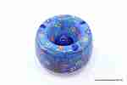 | PEP3 | PEP3 Пепельница керамическая Описание: | b68e3c73-d8ba-11e2-8f89-001d7d0a9e2f | 590 | 0
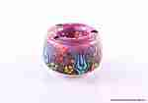 | PEP1 | PEP1 Пепельница керамическая Описание: | b68e3c73-d8ba-11e2-8f89-001d7d0a9e2f | 355 | 0

 |  | Пепельницы из дерева
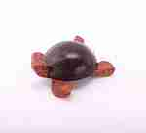 | 2SU10 | 2SU10 Пепельница черепаха малая Описание: | f6b30588-8089-11e0-9e89-6cf049cdcbca | 150 | 0
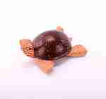 | 2SU11 | 2SU11 Пепельница черепаха средняя Описание: | f6b30588-8089-11e0-9e89-6cf049cdcbca | 180 | 0
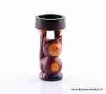 | SRT14 | SRT14 Пепельница Кот Описание: | f6b30588-8089-11e0-9e89-6cf049cdcbca | 280 | 0
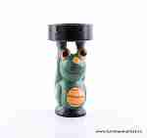 | SRT13 | SRT13 Пепельница Лягушка Описание: | f6b30588-8089-11e0-9e89-6cf049cdcbca | 280 | 0
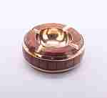 | 1434C | 1434C Пепельница Описание: | f0a40b70-8089-11e0-9e89-6cf049cdcbca | 850 | 0
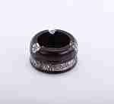 | R120010 | R120010 Пепельница малая Описание: | 42869d7c-808c-11e0-9e89-6cf049cdcbca | 180 | 0
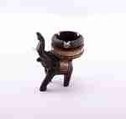 | KA1016 | KA1016 Пепельница Слон Описание: | 42869d7c-808c-11e0-9e89-6cf049cdcbca | 450 | 0
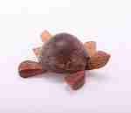 | 2SU12 | 2SU12 Пепельница черепаха большая Описание: | f6b30588-8089-11e0-9e89-6cf049cdcbca | 230 | 0
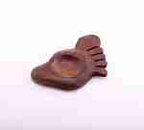 | RE11 | RE11 Пепельница нога (кокос) Описание: | f6b30588-8089-11e0-9e89-6cf049cdcbca | 165 | 0
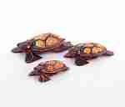 | SUR2 | SUR2 Черепахи 3шт (суар) Описание: | f6b30588-8089-11e0-9e89-6cf049cdcbca | 280 | 0
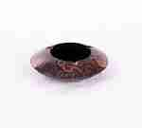 | DT24 | DT24 Пепельница из корицы Описание: | f6b30588-8089-11e0-9e89-6cf049cdcbca | 150 | 0

 |  |  |  |  | Сумма заказа: | 0

